SP
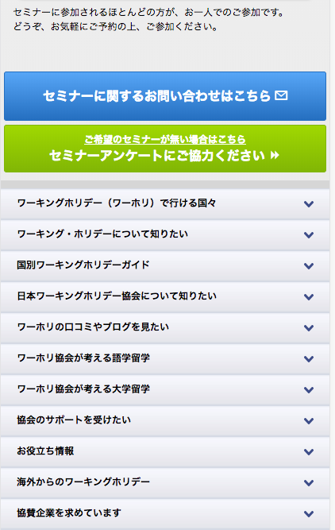
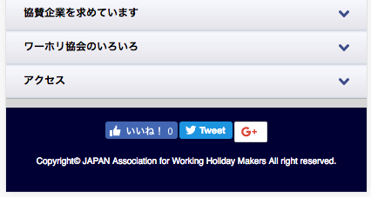
https://www.jawhm.or.jp/seminar/ser/date/20171201/tokyo/

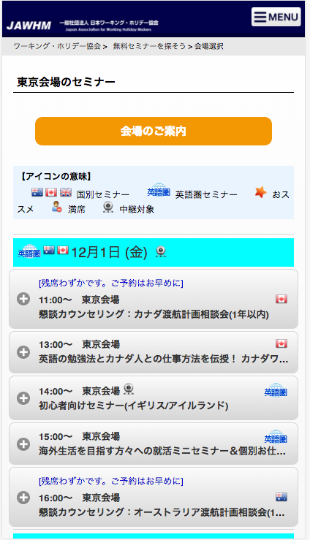

２０１７年１２月１日に「東京」で開催されるセミナー情報を表示する

PC
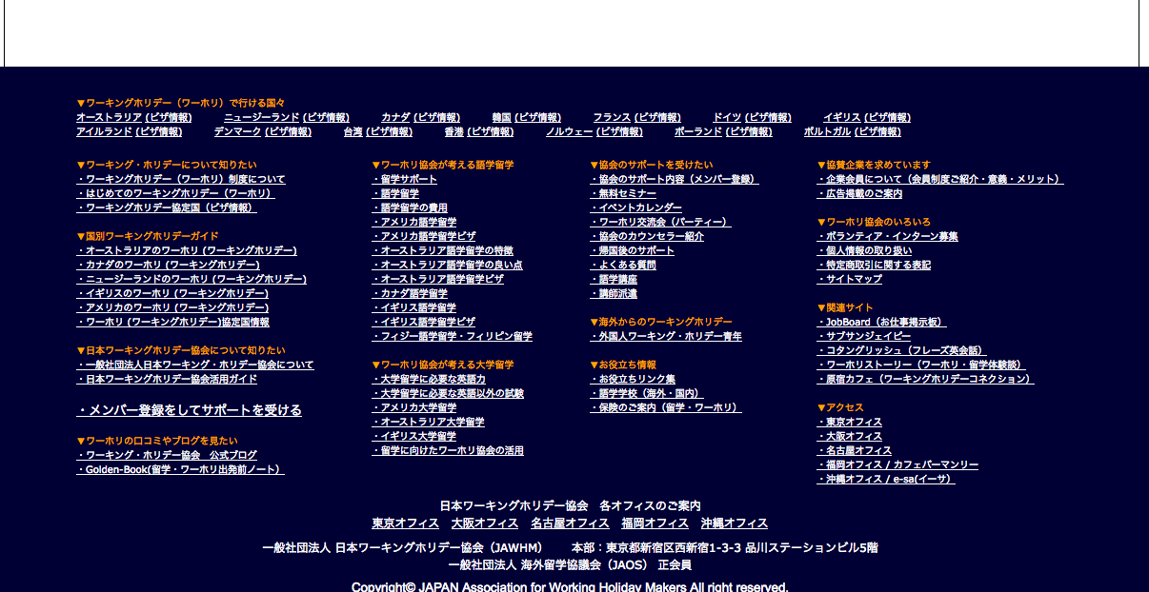
https://www.jawhm.or.jp/seminar/show/date/20171201/tokyo/

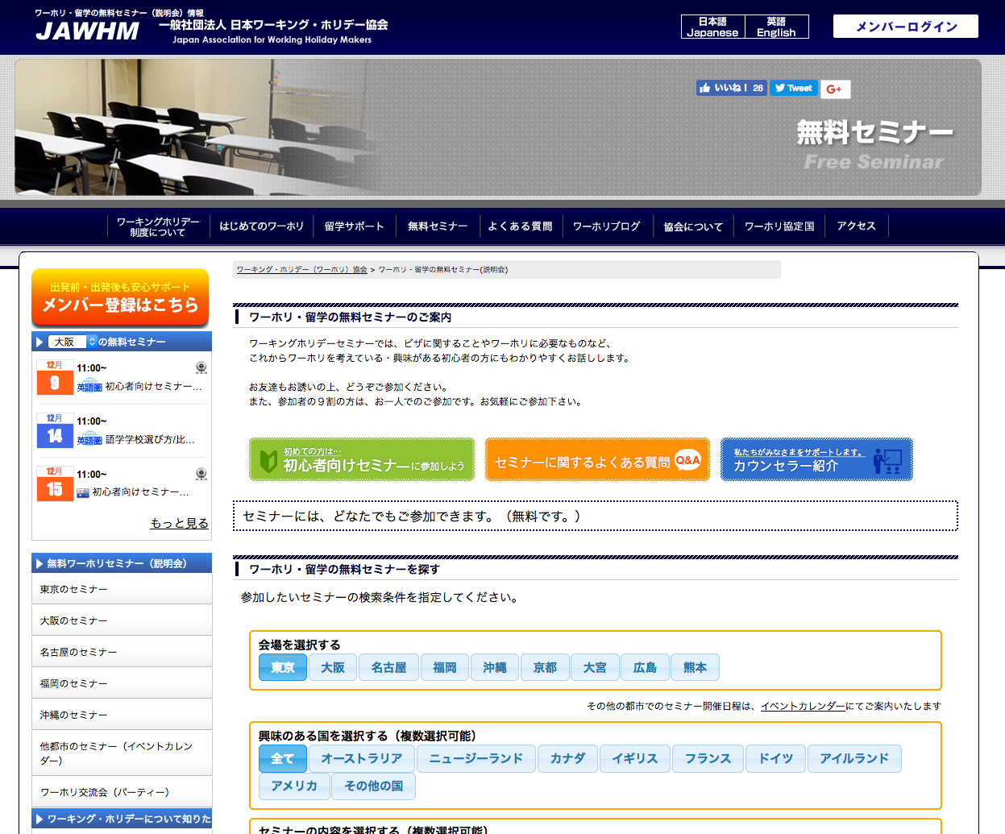

２０１７年１２月１日に「東京」で開催されるセミナー情報を表示する
Thể hiện thông tin hội thảo được tổ chức tại tokyo ngày 1/12/2017

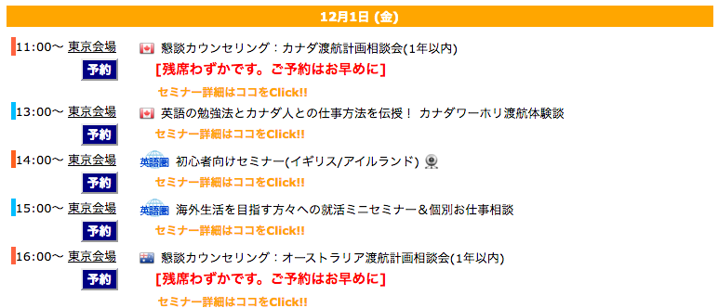

https://www.jawhmo.r.jp/seminar
にリンク
Liên kết ở đường line

他の日程の、無料セミナーを探す場合はこちら

